Sheet1
电销话术分析>>
报表类别 | 图表名称 | 图表详情描述 | 图表所需指标 | 图表作用 | 图表展示
坐席话术内容分析 | 话术要点概览表 | 1.按不同产品进行分类，以列表形式统计每个产品标准话术拆解要点的个数； 2.将全部语料与标准话术要点进行匹配，计算成功坐席覆盖点、成功坐席按序覆盖点、失败坐席覆盖点的个数； 3.根据覆盖点和标准话术拆解点个数，计算成功坐席覆盖率、成功坐席按序覆盖率、失败坐席覆盖率； 4.点击产品名称，例“快融通”，跳转到话术要点明细表； | 1.标准话术拆解要点个数； 2.成功坐席覆盖点个数； 3.成功坐席按序覆盖点个数； 4.失败坐席覆盖点个数； | 1.通过成功vs成功按序的比较，能够区分不同产品标准话术设计的优良； 2.通过成功vs失败的比较，能够区分哪些产品话术内容设计本身具有问题； 3.通过成功按序vs失败的比较，能够区分哪些产品话术顺序调整影响较大； | 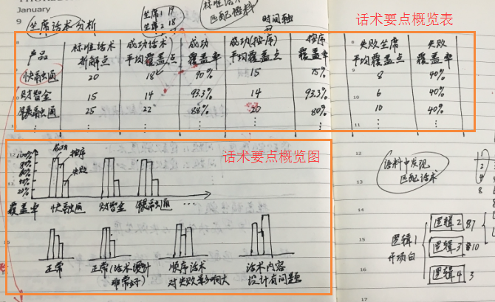
 | 话术要点概览图 | 1.X轴为不同产品的名称，Y轴为话术覆盖率，利用柱状图表示成功、成功按序、失败三个维度话术的覆盖率； | 1.成功坐席覆盖率； 2.成功坐席按序覆盖率； 3.失败坐席覆盖率；
 | 话术要点明细表 | 1.以单元格形式展示某一个产品标准话术拆解后的要点； 2.计算每一个拆解后的要点对应的成功坐席覆盖点、成功坐席按序覆盖点、失败坐席覆盖点的个数； 3.根据三个维度的覆盖点，计算成功vs成功按序覆盖点的极差、成功vs失败覆盖点的极差，并将Top3较大的极差进行高亮显示； | 1.标准话术拆解后单元格； 2.每个单元格对应成功坐席覆盖点个数； 3.每个单元格对应成功坐席按序覆盖点个数； 4.每个单元格对应失败坐席覆盖点个数； | 1.通过成功vs成功按序极差的显示，能够知道哪个话术要点的顺序需要进行调整； 2.通过成功vs失败极差的显示，能够给知道那个话术要点的内容比较重要；
 | 话术要点关联图 | 1.以单一产品要点1为单一起始点，第二层排列所有与要点1关联的要点，第三层排列所有与第二层要点关联的要点，以此类推； 2.从第二层开始，计算每个要点与前一个要点关联的次数，即同一个要点组在不同通话中的次数； | 1.同一通电话中出现的要点组； 2.被关联的要点组出现在不同通话中的次数； | 1.通过不同层级关联次数的比较，能够知道哪些话术要点的关系比较紧密或疏散，从而优化话术组合； 2.通过同一层级关联次数的比较，能够知道哪些要点顺序需要更替，哪些要点可以剔除； | 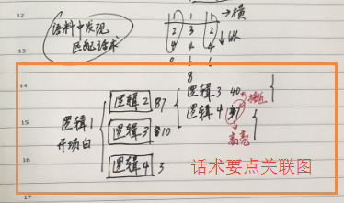
客户应答内容分析 | 产品分类图 | 1.利用波士顿矩阵原理，将产品分为明星、金牛、问题、瘦狗四大类； 2.X轴为相对市场占有率，Y轴为销售增长率，并在象限图中标记不同产品对应的位置； 3.点击产品名，例“快融通”跳转到产品维度列表； | 1.不同产品每日的电销成交量； 2.计算市场占有率=本月成交量/12个月成交量； 3.计算销售增长率=（本月成交量-上月成交量）/上月成交量 | 1.通过波士顿矩阵，区分优质产品与劣质产品，在优质产品中又能区分哪些产品属于朝阳期，哪些属于成熟期，从而对不同产品进行改良； | 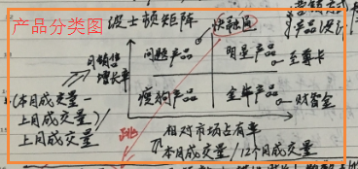
 | 产品维度列表 | 1.根据不同产品归纳其维度（至少5个，暂定为贷款额度、贷款期限、贷款利率、审批速度、还款周期）； 2.计算不同通话中每个维度出现的频数、描述时长及频数占比； | 1.不同产品的维度特征； 2.一个产品不同维度在不同通话中出现的频数、描述时长及频数占比； | 1.借助波士顿矩阵剖析不同产品销售增长率或市场占有率出现问题的原因； 2.通过用户反馈，了解用户对产品不同维度兴趣的高低，从而有针对性的改进产品设计或营销方法； | 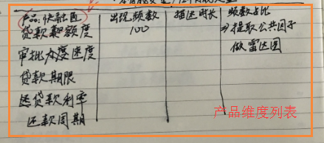
 | 产品维度雷达图 | 1.利用因子分析提取每个维度的公共因子进行评分，经过数据标准化后将评分定为1-5； 2.根据不同维度公共因子的得分画出雷达图； 3.点击维度名，例“贷款额度”跳转到维度问题明细表； | 1.每个维度的公共因子得分； |  | 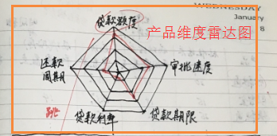
 | 维度问题明细表 | 1.根据客户的反馈，提炼每个维度不同的问题； 2.计算每个问题的频数及占比情况，并由大到小依次排列； | 1.每个维度的问题提取； 2.每个问题的频数及频数占比； | 1.通过进一步挖掘每个维度问题的占比情况，区分问题的紧急性； 2.相较于维度而言，对于每一个细小问题的解决更容易落到实处；

